상품제안서
붙이는 달력 가로형 200x145 | 상품코드: S22489

 |  |  |  |  |  |  | 02-713-8555 | www.synergygift.co.kr
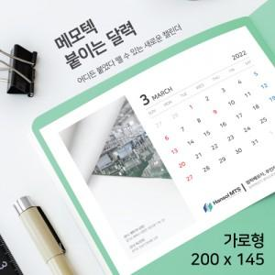

【상세/제작정보】

【인쇄/포장옵션】 | 풀칼라 / 포장불가능

【공급단가】 | 수량 | 100~ | 500~ | 1,000~ | 3,000~ | 5,000~
*VAT별도 | 단가 | 4,160원 | 3,770원 | 3,680원 | 3,610원 | 3,520원

【상품 URL】 | https://www.synergygift.co.kr:443/src/goods_detail.php?gdno=22489

